Sheet1
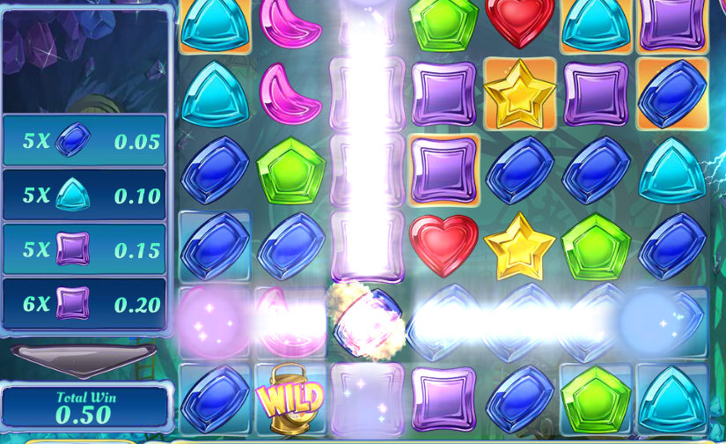
20160902：

关于游戏规则，我感觉现在规则有点儿多，玩家会根本不知道钱数是怎么算出来的，我想尝试调整配置来简化下：

1去掉每次刷屏会有*1 *2 *3 *5
 | 交流反馈：将刷屏加成倍率均统一成*1

2 sticky wild这一关去掉
 | 交流反馈：此类型bouns暂不在游戏中出现

3 每一个新的关中，就是出现这一个关应该出现的特效，而不是混杂其他前面的关的特效。
 | 交流反馈：1～6关，按照需求文档，将相应bonus3类型配置上去，且触发几率为20%

关于动画，我建议仔细看下那两个参考游戏，会有比较多的可以改进的地方，比如说：

1 符号下落的轨迹，速度，请参考示例游戏。
2 游戏初始画面请在屏幕中布满6*6鲜花。
3 常规的>=4个鲜花消除时，动画效果不好，请突出要被消除的这>=4个花瓣，（比如像示例游戏中用电流给框起来）现在玩家玩起来看到消除，并不会有什么感觉，请参考示例游戏。
4 自爆符号被引爆时会带动相邻的符号的消除，这个动画效果感觉也不够突出，玩家也无法通过动画看出来这是因为自爆而引发的消除。
5 左边的消除了多少符号的显示，在示例游戏中是每消除几个符号，就立刻会有相应的显示，而现在游戏是在最后有一个统一的显示，这样会让玩家没有这种过程中的刺激感。
6 bonus1的动画效果不够清晰，比较突兀的就把某几个符号变换了，玩家如果不知道这是bonus1，就不知道为什么会有这么个东西出来，这bonus1之前也没有动画提示。
7 bonus2 freespin和bonus1 同样的问题，应该之前给个（动画）提示之类的，而不是直接就freespin了，玩家都不知道怎么回事儿，按照策划里会有个花仙子，当然也这里也可以用别的方式。
8 bonus3 中的动画效果不够突出，比如某些符号变为wild，就直接变了，而这之前没有任何提示，玩家看起来会很突兀，不会刺激。
9 可以考虑在游戏左上角加个小女孩儿，通过这个小女孩儿的动作来对各个要发生的bonus进行事前提示。
10 在玩level2的时候就出现了bonus3 level6应该出现的彩虹，
11 我会调整符号的排列，争取还是>=4个符号进行消除。

